Estadísticas
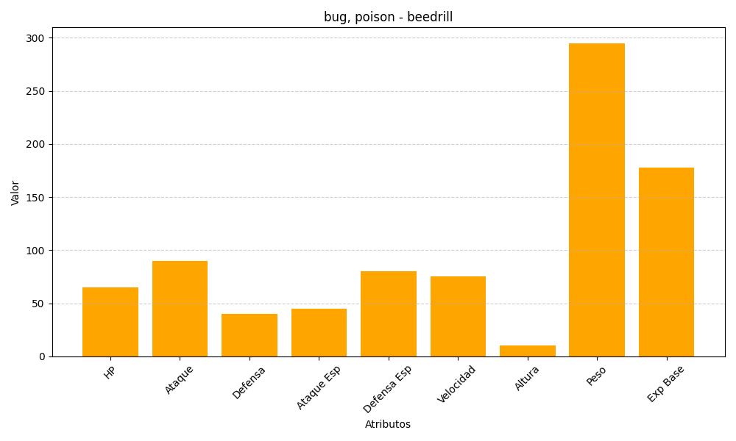
ID | Nombre | Tipo | HP | Ataque | Defensa | Ataque Especial | Defensa Especial | Velocidad | Altura | Peso | Experiencia Base
15 | beedrill | bug, poison | 65 | 90 | 40 | 45 | 80 | 75 | 10 | 295 | 178

